项目1报价单
中国铝业几内亚有限公司报价单
Formulaire de devis de CHALCO GUINEA COMPANY S.A.
序号 | 计划编号 | 存货编码 | 物料名称 | 物料名称（英文或法文） | 规格型号 | 规格型号 | 单位 | 数量 | 不含税单价 | 总价 | 税金 | 到货时间 | 备注品牌
NO | Numéro de plan | Code d'inventaire | Nom du matériel | Designation(anglais ou français) | Spécification | Spécification(anglais ou français) | Unité | Quantité | Prix unitaire hors taxes (GNF) | Prix total（GNF） | Montant de la taxe | Date de livraison | note de remarque
1 | FCS260507011 | 3000298347 | 镀锌铁刺网 | Grillage en fil de fer barbelé galvanisé | 直径450mm | Diamètre : 450 mm | 米/mètre | 3150
2 | FCS260507011 | 3000296370 | 铁丝 | Fil de fer | 10号（直径3.5mm） | N° 10 (diamètre : 3,5 mm) | KG | 226
3 | FCS260507011 | 3000001114 | 镀锌角钢 | Cornière en acier galvanisé | 40*40*4mm | 40 × 40 × 4 mm | 米/mètre | 1400
4 | FCW260803009 | 3000297683 | 打印机 | Imprimante | Color Laser Jet Pro MFP M479fdw | Color Laser Jet Pro MFP M479fdw | 台/unité | 1 |  |  |  |  | 惠普/Hewlett-Packard
5 | FCW260803009 | 4007000022 | 聚氨酯泡沫填缝剂 | Mousse polyuréthane expansive |  |  | 瓶/bouteille | 60
6 | FCW260803009 | 3000297292 | 结构胶胶枪 | Pistolet à mastic pour colle de construction | 袋装用枪 | Pistolet pour cartouche en sachet | 件/pièce | 2
7 | FCW260803009 | 3000001089 | 中性硅酮结构胶 | Mastic silicone structurel neutre | PT-995、白色 | PT-995, blanc | 支/pièce | 20
8 | LBA260730007 | 6000000095 | 头灯 | Lampe frontale | iw5130alt | IW5130ALT | 个/unité | 100 |  |  |  |  | 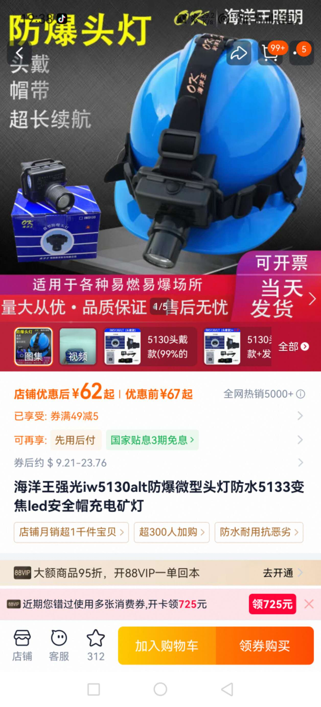
9 | LBA260730007 | 3000003369 | 焊工电焊手套 | Gants de soudage | 双层加厚35mm | Double couche renforcée de 35 mm | 双/paire | 100
10 | LBA260730007 | 3000001201 | 线手套 | Gants en fil de coton | 均码 | Taille unique | 双/paire | 4000
11 | LBA260730007 | 3000001177 | 帆布手套 | Gants en toile | 均码 | Taille unique | 双/paire | 2000
12 | LBA260730007 | 3000001452 | 挂胶手套 | Gants enduits de caoutchouc | 均码 | Taille unique | 双/paire | 2000
13 | LBA260730007 | 3000296955 | 防割伤耐压手套 | Gants anti-coupure et résistants à la pression | 均码 | Taille unique | 双/paire | 1000
14 | LBA260730007 | 7000000229 | 急救箱 | Trousse de premiers secours | 国标 | Norme nationale chinoise | 个/unité | 16
15 | LBA260730007 | 3000000354 | 铁锹 | Pelle | 圆头 | Embout rond | 把/pièce | 10
16 | LBA260730007 | 3000000416 | 铁锹 | Pelle | 方头 | Embout carré | 把/pièce | 10
17 | LBA260730007 | 6000000101 | 尖镐 | Pioche pointue | 均码 | Taille unique | 把/pièce | 10
18 | LBA260730007 | 6000000103 | 消防铃 | Cloche d'alarme incendie | PS-255 | PS-255 | 台/unité | 4
19 | LBA260730007 | 6000000044 | 救生衣 | Gilet de sauvetage | 均码 | Taille unique | 件/pièce | 20
20 | LBA260730007 | 3000000117 | 人字梯 | Échelle double | 2.1+2.1M | 2,1 + 2,1 m | 把/pièce | 2
21 | LBA260730007 | 6000000104 | 警戒带（布） | Ruban de balisage en tissu | 均码 | Taille unique | 卷/rouleau | 200
22 | LBA260730007 | 3000296630 | 警戒带 | Ruban de balisage | 均码 | Taille unique | 卷/rouleau | 300
23 | LBA260730007 | 3000296403 | 电焊工作服（皮裙、套袖） | Tenue de soudeur (tablier en cuir et manchettes) | 均码 | Taille unique | 套/ensemble | 20
24 | LBA260730007 | 6000000105 | 消防车专用消防水带（带水枪头） | Tuyau d'incendie pour véhicule de lutte contre l'incendie (avec lance) | 50米 | 50 mètres | 条/pièce | 5
25 | LBA260730007 | 3000297075 | 防火胶泥 | Mastic coupe-feu | 1KG | 1 kg | 包/sac | 50
26 | LBA260730007 | 6000000106 | 反光喷漆 | Peinture en aérosol réfléchissante | 450ML | 450 ml | 瓶（红）/bouteille (rouge) | 30
27 | LBA260730007 | 6000000107 | 反光喷漆 | Peinture en aérosol réfléchissante | 450ML | 450 ml | 瓶（白）/bouteille (blanche) | 30
28 | LBA260730007 | 6000000108 | 反光喷漆 | Peinture en aérosol réfléchissante | 450ML | 450 ml | 瓶（黄）/bouteille (jaune) | 30
29 | LBA260730007 | 3000295422 | 反光锥 | Cône de signalisation réfléchissant | 均码 | Taille unique | 个/unité | 100
30 | LBA260730007 | 6000000109 | 止退器 | Cale de roue | 均码 | Taille unique | 个/unité | 100
31 | LBA260730007 | 6000000110 | 明锁 | Cadenas | 50短梁 | Anse courte de 50 mm | 个/unité | 10
32 | LBA260730007 | 6000000111 | 污水泵 | Pompe à eaux usées | DLX-QSB-500W | DLX-QSB-500W | 台/unité | 5
33 | LBA260730007 | 6000000112 | PVC牛津高压软管 | Tuyau flexible haute pression en PVC Oxford | DN25 | DN25 | 米/mètre | 100
34 | LBA260730007 | 6000000113 | 不锈钢宝塔接头+不锈钢喉箍卡箍 | Raccord cannelé en acier inoxydable + collier de serrage en acier inoxydable | 1寸 | 1 pouce | 套/ensemble | 5
35 | LBA260730007 | 6000000114 | 消防栓扳手 | Clé pour bouche d'incendie | 均码 | Taille unique | 把/pièce | 17
36 | LBA260730007 | 6000000115 | 消防栓保护罩 | Capot de protection pour bouche d'incendie | 直径45CM/高80CM | Diamètre 45 cm / hauteur 80 cm | 个/unité | 10
37 | LBA260730007 | 3000296921 | 伸缩物理隔离拦 | Barrière de séparation physique extensible | 10m/套 | 10 m/ensemble | 套/ensemble | 50
38 | LBA260730007 | 6000000116 | 阻火泥 | Mastic coupe-feu | 公斤 | Kilogramme | 斤/jin | 50
39 | LBA260730007 | 3000296663 | 4kg ABC 干粉灭火器 | Extincteur à poudre ABC de 4 kg | 4kg | 4 kg | 只/pièce | 12
40 | LBA260730007 | 6000000118 | 65mm 消防水带（25m / 盘 | Tuyau d'incendie de 65 mm (25 m/rouleau) | 25m / 盘 | 25 m/rouleau | 盘/rouleau | 12
41 | LBA260730007 | 3000001645 | 多功能消防水枪 | Lance d'incendie multifonction |  |  | 把/pièce | 12
42 | LBA260730007 | 6000000119 | 水带接口 | Raccord de tuyau d'incendie |  |  | 个/unité | 12
43 | LBA260730007 | 3000297126 | 灭火毯 | Couverture anti-feu |  |  | 条/pièce | 12
44 | LBA260730007 | 3000001642 | 消防斧 | Hache d'incendie |  |  | 把/pièce | 12
45 | LBA260730007 | 3000001353 | 撬棍（铁铤） | Barre à mine |  |  | 铤/pièce | 12
46 | LBA260730007 | 3000297257 | 消防过滤式自救呼吸器 | Appareil respiratoire filtrant d'évacuation d'urgence | 30min | 30min | 个/unité | 24
47 | LBA260730007 | 6000000093 | 海洋王强光防爆手电 | Lampe torche antidéflagrante à forte puissance | JW7623/HZ LED | JW7623/HZ LED | 个/unité | 30
48 | LBA260730007 | 6000000121 | 手持扩音喇叭（带电池） | Mégaphone portatif (avec batterie) |  |  | 个/unité | 12
49 | LBA260730007 | 6000000122 | 警示棒 | Bâton lumineux de signalisation |  |  | 个/unité | 12
50 | LBA260730007 | 6000000123 | 安全救生绳 | Corde de sécurité et de sauvetage | 100M | 100M | 条/pièce | 12
51 | LBA260730007 | 6000000124 | 警戒锥 | Cône de balisage |  |  | 个/unité | 24
52 | LBA260730007 | 3000001767 | 反光背心 | Gilet de sécurité réfléchissant | 均码 | Taille unique | 件/pièce | 400
53 | FCX260731005 | 6000000093 | 海洋王强光防爆手电 | Lampe torche antidéflagrante à forte puissance | JW7623/HZ LED | JW7623/HZ LED | 把/pièce | 80
 |  |  | 合计（GNF） |  | HT（不含税）
报价单位 Entreprise de cotation（盖章cachet）： |  |  |  |  | 报价联系人 Contact pour le devis : |  |  | 联系人电话 Numéro de téléphone de contact : |  |  |  | 报价时间 Date du devis :

